Sheet1
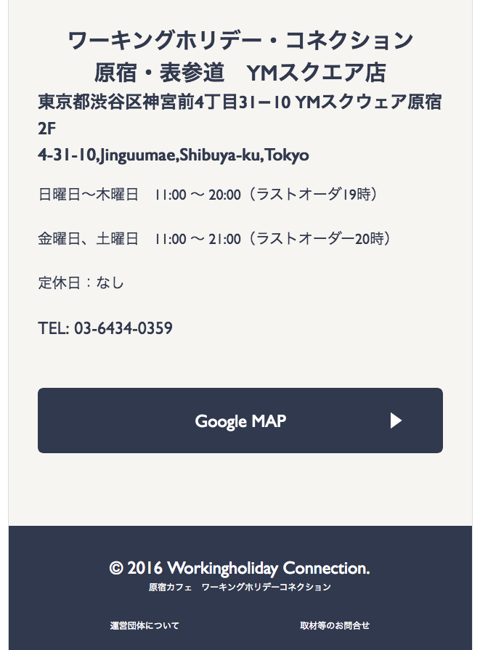
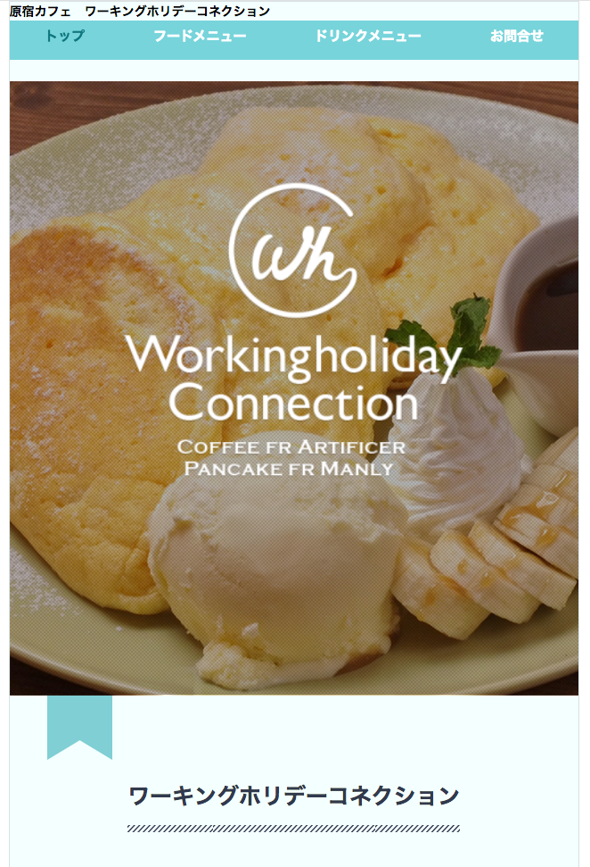

削除してください
Xóa bỏ

http://wh-c.jp/

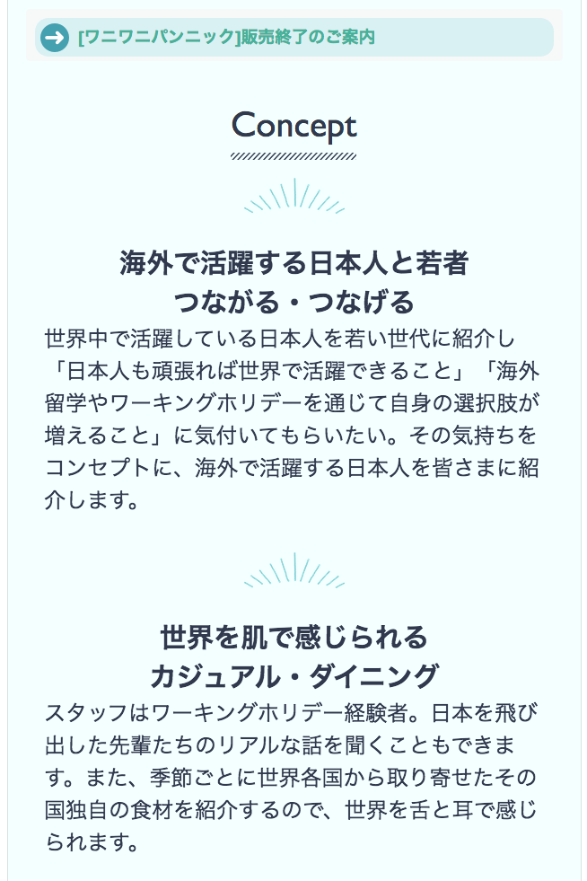

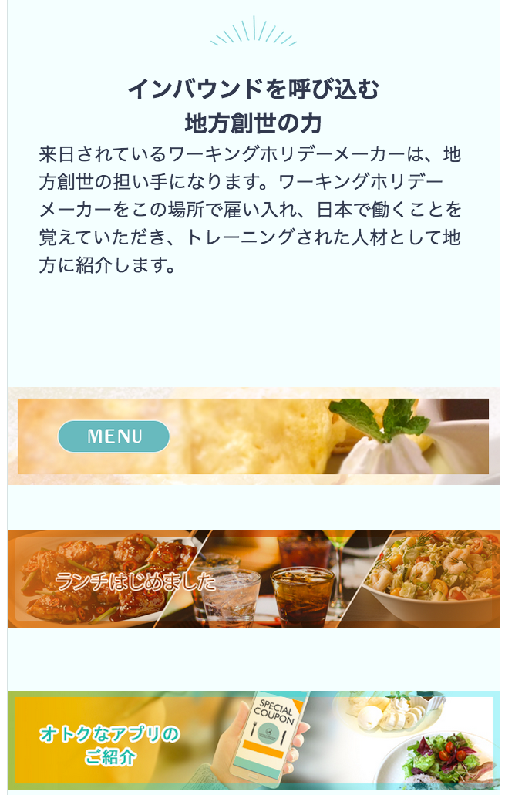

削除してください
Xin xóa bỏ

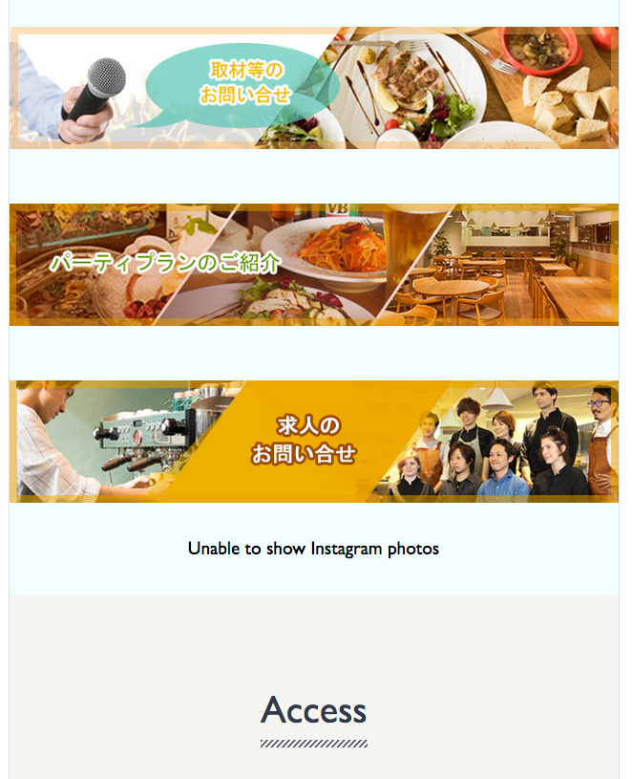

削除してください
Xin xóa bỏ

正しく表示されていないので、確認お願いします。
Vì nó không được thể hiện chính xác, nên xin xác nhận lại

